상품제안서
마이다스 3단 완전자동우산 솔리드 | 상품코드: F25002

 |  |  |  |  |  |  | 02-412-0044 | www.easy1.co.kr
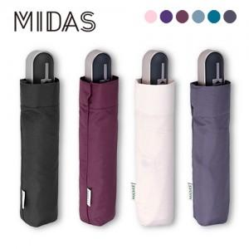

【상세/제작정보】

【인쇄/포장옵션】 | 실크, 원단인쇄 / 포장불가능

【공급단가】 | 수량 | 100~ | 300~ | 500~ | 1,000~ | 3,000~
*VAT별도 | 단가 | 9,200원 | 8,860원 | 8,520원 | 8,180원 | 7,970원

【상품 URL】 | https://dev.easy1.co.kr:443/src/goods_detail.php?gdno=25002

